mode d'emploi
Bons de Commande e-services (nouveau client), mode d'emploi

1/Pour les e-services en mode IHM, il faut au préalable que les droits soient ouverts sur l'espace client
saisir les infos client à la place
des indications en bleu [xxx]
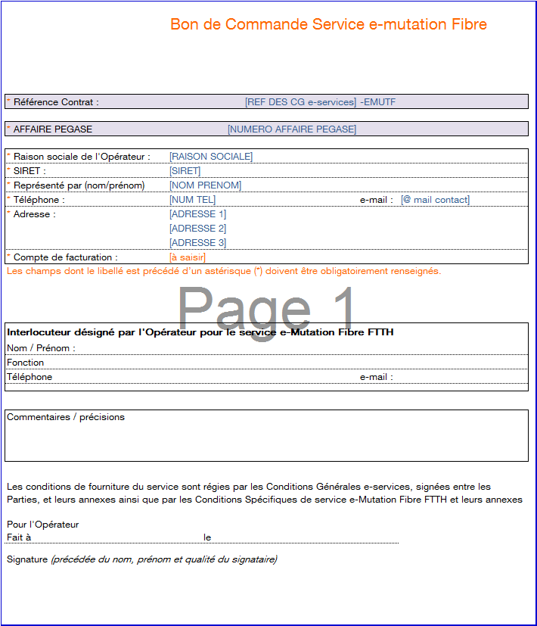

 | 2/ La complétude des infos en bleu génère une saisie automatique des même infos
 | dans les BdC des autres e-services ==> cette saisie de sera pas à répéter pour les autres BdC
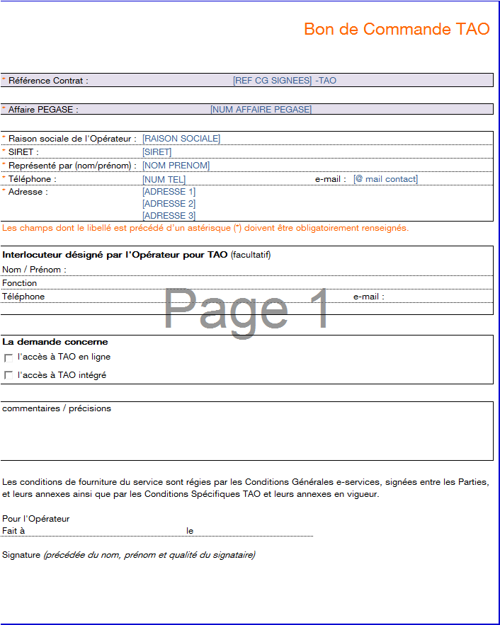

3/ Si le client est intéressé par d'autres e-services (ici exemple Service EEP)
ALORS : compléter (ou faire completer au client)) les BdC des e-services souhaités par le client en cochant les cases permettant
d'identifier le type de connexion et le périmètre éventuel à paramétrer.

4/ Une fois les BdC renseignés ==> transformer le doc en PDF
ASTUCE : pour générer tous les BdC au format PDF en même temps, sélectionner les onglets concernés, aller dans "fichier > enregistrer sous"
Sélectionner le format PDF, et le document se générera automatiquement, avec un BdC par page, au format PDF.

A NOTER / ASTUCES
>>> Ne pas oublier de supprimer les onglets inutiles (e-services non souhaités par le client) pour éviter toute confusion lors de l'envoi au client
>>> conserver un exemplaire du fichier Excel pré-rempli sur votre PC, ainsi il pourra vous servir à incrémenter les coordoonées de votre client
en cas de souscription future à d'autres e-services.

5/ Chaque BdC est à signer par le client (seul, pas de double signature)

6/ une fois les BdC signés et renvoyés par le client, le BdC peut partir dans le circuit défini par le process

